อ่างฯห้วยแม่ฮ่องสอน
 | โครงการสอบเทียบอาคารชลประทาน
 | สำนักบริหารจัดการน้ำและอุทกวิทยา กรมชลประทาน
 | (งบประมาณเงินทุนหมุนเวียนเพื่อการชลประทาน ปี 2554)

1 | ข้อมูลทางกายภาพ
 | 1.1 ข้อมูลระบบส่งน้ำที่ตั้งของอาคาร
 | - ข้อมูลทั่วไปของอาคาร |  | ปตร.ปากคลองส่งน้ำฝั่งขวา |  |  | อาคาร
 | - โครงการ |  | โครงการฝายน้ำยวม
 | - ตำแหน่งที่ตั้ง กม. |  | 0+000 |  |  | คลองสายใหญ่
 | อำเภอ |  | แม่สะเรียง |  |  | จังหวัด | แม่ฮ่องสอน
 | - พิกัด |  | N 2010900 |  | E 386800
 | - ลักษณะคลอง |  | ÿ คลองดิน |  | ÿ คลอดดาดคอนกรีต

 | 1.2 ข้อมูลอาคาร
 | - ชื่ออาคาร
 | - ประเภทบาน ÿ ประตูระบายน้ำบานตรง (Sluice gate) |  |  |  |  | 1 | บาน
 |  |  | ขนาดบาน | เส้นผ่านศูนย์กลางท่อ |  | 1.75 | เมตร
 |  |  |  | สูง |  | - | เมตร
 | - ระดับพื้น Inlet |  |  |  |  | - | เมตร (ร.ท.ก.)
 | - ระดับพื้น Outlet |  |  |  |  | - | เมตร (ร.ท.ก.)
 | - ระดับพื้นธรณีอาคาร |  |  |  |  | 0.00 | เมตร (ร.ส.ม.)
 | - ปริมาณน้ำไหลผ่านสูงสุด |  |  |  |  | - | ลูกบาศก์เมตร/วินาที
 | - รัศมีความโค้งของบาน (สำหรับบานโค้ง) |  |  |  |  | - | เมตร

 | 1.3 รูปภาพอาคารชลประทาน
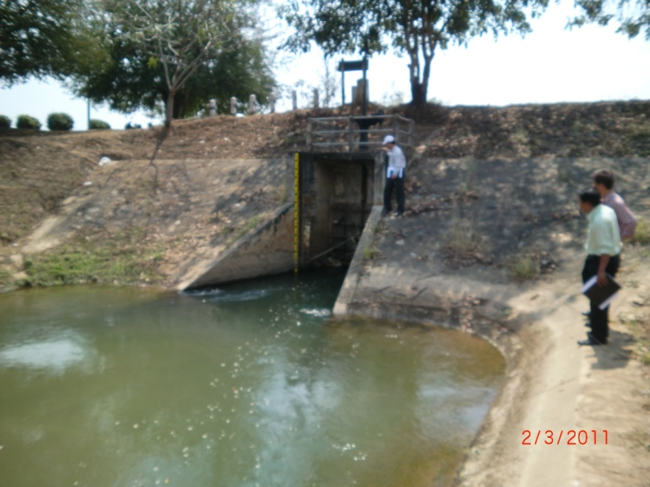

2 | ข้อมูลการสอบเทียบอาคารชลประทาน
 | ÿ ประตูระบายน้ำบานตรง (Sluice gate)
 | ÿ การไหลแบบอิสระ (Free flow)
 | สูตรการคำนวนสอบเทียบอาคาร

 | เมื่อ | Q = ปริมาณน้ำผ่านอาคาร (ลบ.ม./วินาที)
 |  | C = สัมประสิทธิ์ปริมาณน้ำเมื่อการไหลเป็นแบบอิสระ
 |  | L = ความกว้างของช่องประตูระบาย (เมตร)
 |  | Go = การเปิดบาน (เมตร)
 |  | H = ระดับน้ำด้านหน้าประตู - ระดับน้ำด้านท้ายประตู (เมตร)
 |  | g = ความเร่งเนื่องจากแรงโน้มถ่วง (เมตร/วินาที)

ที่ | ระดับน้ำ | ระดับ | H |  | ระยะเปิดบาน | Q | H/Go | Cd
 | ด้านเหนือน้ำ | ธรณี |  |  | (Go)
 | ม.(รทก./รสม.) | ม.(รทก./รสม.) |  |  | ม. | ลบ.ม./วินาที
1 | 1.14 | 0.00 | 1.14 | 4.7294 | 1.60 | 2.696 | 0.712 | 0.204
2 | 1.15 | 0.00 | 1.15 | 4.7501 | 1.40 | 2.536 | 0.821 | 0.218
3 | 1.16 | 0.00 | 1.16 | 4.7707 | 1.20 | 2.361 | 0.967 | 0.236
4 | 1.20 | 0.00 | 1.20 | 4.8522 | 1.00 | 2.318 | 1.200 | 0.273
5 | 1.23 | 0.00 | 1.23 | 4.9125 | 0.80 | 2.011 | 1.537 | 0.292
6 | 1.26 | 0.00 | 1.26 | 4.9720 | 0.60 | 1.706 | 2.100 | 0.327
7 | 1.31 | 0.00 | 1.31 | 5.0697 | 0.40 | 1.169 | 3.275 | 0.329
8 | 1.34 | 0.00 | 1.34 | 5.1275 | 0.20 | 0.672 | 6.700 | 0.374

สอบเทียบอาคาร ปตร.ปากคลองส่งน้ำฝั่งขวา โครงการ ฝายน้ำยวม

3 | ข้อมูลการเปิดบานในระดับต่างๆ

ที่ | ระดับน้ำ | ระดับธรณี | H | ระยะเปิดบาน | H/Go | Cd | ปริมาณน้ำไหลผ่าน
 | ด้านเหนือน้ำ |  |  | (Go)
 | ม.(รทก./รสม.) | ม.(รทก./รสม.) |  | ม. |  |  | ลบ.ม./วินาที
1 | 1.14 | 0.00 | 1.14 | 1.60 | 0.712 | 0.245 | 3.2386
2 | 1.15 | 0.00 | 1.15 | 1.40 | 0.821 | 0.247 | 2.8785
3 | 1.16 | 0.00 | 1.16 | 1.20 | 0.967 | 0.251 | 2.5151
4 | 1.20 | 0.00 | 1.20 | 1.00 | 1.200 | 0.257 | 2.1823
5 | 1.23 | 0.00 | 1.23 | 0.80 | 1.537 | 0.266 | 1.8267
6 | 1.26 | 0.00 | 1.26 | 0.60 | 2.100 | 0.280 | 1.4615
7 | 1.31 | 0.00 | 1.31 | 0.40 | 3.275 | 0.310 | 1.0998
8 | 1.34 | 0.00 | 1.34 | 0.20 | 6.700 | 0.397 | 0.7129

หมายเหตุ สามารถนำไปใช้คำนวณในการยกบานระบายที่ระดับต่างๆ โดยป้อนข้อมูลระดับด้านเหนือน้ำและระดับที่ต้องการยกบาน
 | จะสามารถทราบปริมาณน้ำไหลผ่านอาคารได้ (กรอกข้อมูลในช่องว่างเท่านั้น ยกเว้นช่องสีทึบ)

